T8 2mm
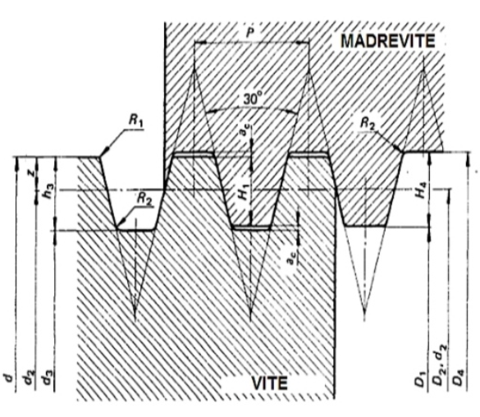
FILETTATURA TRAPEZIODALE ISO

d | 8 | mm | diametro nominale
p | 2 | mm | passo vite
ac | 0.25 | mm | gioco creste noto passo (da TAB)
H1 = 0.5 p | 1 | mm | altezza sovrapposta
H4=h3= H1+ ac | 1.25 | mm | altezza dente
z= 0.25 p | 0.5 | mm | mezza altezza sovrapposta
D1 = d-p | 6 | mm | preforo madrevite
D4 = d+ 2 ac | 8.5 | mm | diametro fondo madrevite
d3 = d - 2 h3 | 5.5 | mm | diametro fondo vite
d2=D2 = d -2z | 7 | mm | diametro medio
R1max = 0.5 ac | 0.125 | mm | raggio cresta
R2max= ac | 0.25 | mm | raggio fondo
tg(alfa) = p /d*3.14 | 0.079617834395
alfa | 4.55216337 | ° | angol elica
